Лист1
ID | Приоритет | Окружение | Описание | Предусловие | Шаги | Тестовые данные | Ожидаемый результат после каждого шага | Время
TC-01 | Высокий | Google Chrome (74 и выше) Яндекс Браузер (24.4.5.498 (64-bit) и выше) Минимальное разрешение экрана: 1280х1024 | Регистрация покупателя | Перейти на сайт Строймаркета https://stroymarket1.su. | 1) Нажать на кнопку «Войти» . |  | Отображается окно "Вход" | 4 мин
 |  |  |  |  | 2) Переключиться на окно "Регистрация" |  | 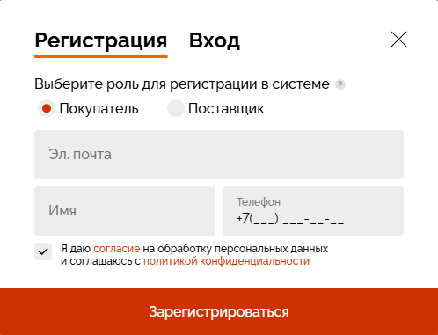 Отображается окно "Регистрация"
 |  |  |  |  | 3) Выбрать роль «Поставщик». |  | Выбрана роль "Поставщик"
 |  |  |  |  | 4) Заполнить поля (Эл. почта, имя, телефон и дать слгласие). | Эл. Почта - Test1@mail.ru Имя - Test +7 (000) 000-00-00 | Поля принимают значения
 |  |  |  |  | 5) Нажать на "Продолжить" |  | Открался шаг #2
 |  |  |  |  | 6) Заполнить ИНН организации | 2015001931 | Предложено выбрать данный ИНН
 |  |  |  |  | 7) Выбрать ИНН |  | Заполнились данные о компании
 |  |  |  |  | 8) Заполнить название компании на английском | TEST | Поле принимает значение
 |  |  |  |  | 9) Нажать "Отправить запрос на регистрацию" |  | Окно "Запрос на регистрацию отправлен", на почту прихоидит сообщение с инофрмацией о том, что заявка на рассмотрении

